C I 1 - j21 SH

Statistisches Amt
für Hamburg und Schleswig-Holstein

 | STATISTISCHE BERICHTE
 | Kennziffer: C I 1 - j 21 SH

 | Die Bodennutzung in Schleswig-Holstein
 | 2021
 | – endgültiges Ergebnis –

 | Herausgegeben am: 26. April 2022

Regionale Einheiten
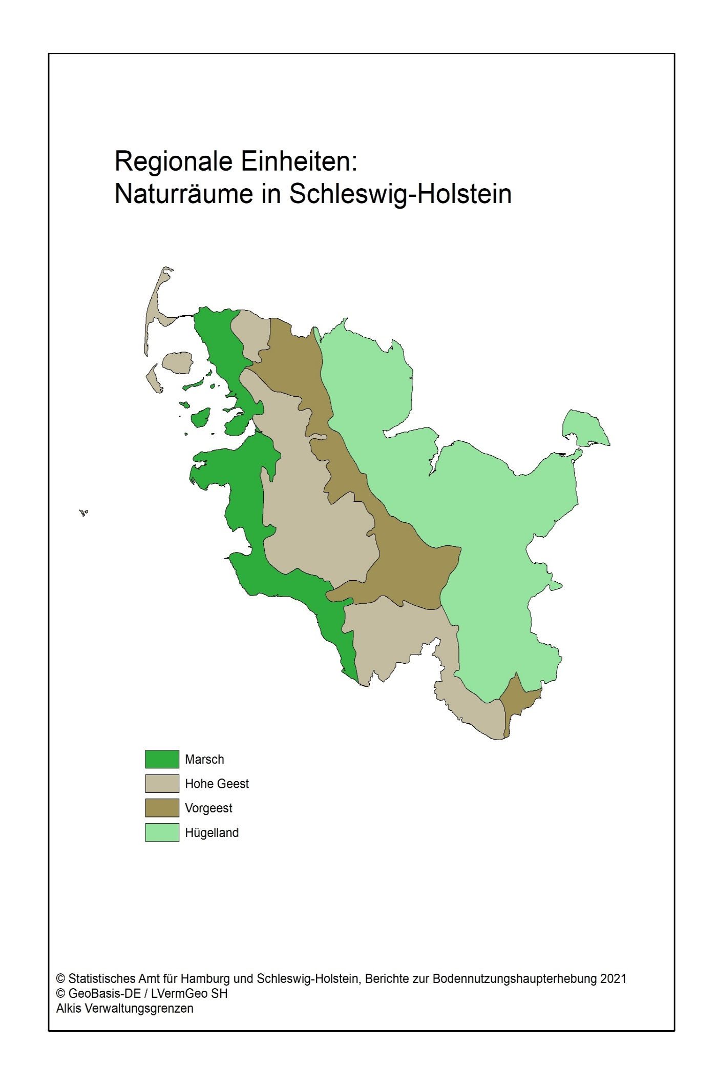

Abb. 1
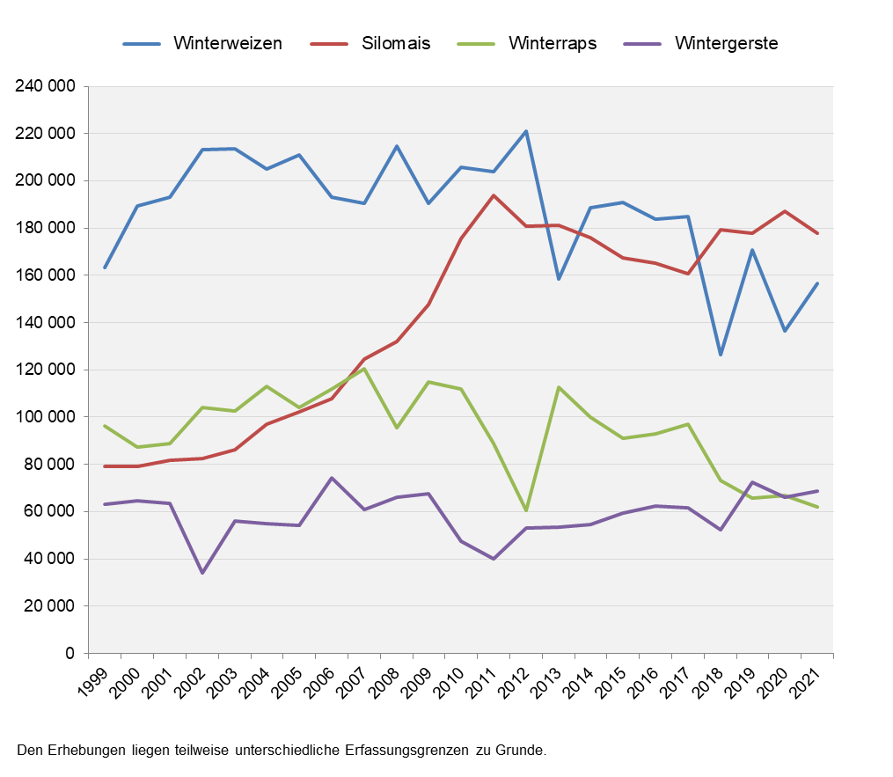
Abb. 1 Entwicklung der Anbaufläche von Winterweizen, Silomais, Winterraps und Wintergerste in Schleswig-Holstein 1999 bis 2021
– Fläche in Hektar –

